상품제안서
엔보우 모노6세대 탁상용 무선선풍기 | 상품코드: S21440

 |  |  |  |  |  |  | 02-713-8555 | www.synergygift.co.kr
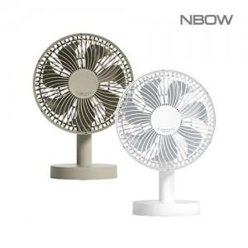

【상세/제작정보】 | <p><span style="background-color: rgb(255, 255, 255); font-family: dotum; font-size: 13px;">레이저인쇄 - 원형:48x48mm, 기둥:10x80mm</span></p><br><iframe width="497" height="883" src="https://www.youtube.com/embed/bVJCtYdGA68" title="엔보우 모노" frameborder="0" allow="accelerometer; autoplay; clipboard-write; encrypted-media; gyroscope; picture-in-picture; web-share" referrerpolicy="strict-origin-when-cross-origin" allowfullscreen=""></iframe>

【인쇄/포장옵션】 | 레이저, 컬러필름전사 / 포장지포장

【공급단가】 | 수량 | 50~ | 100~ | 300~ | 500~ | 1,000~
*VAT별도 | 화이트 | 14,600원 | 14,100원 | 13,480원 | 13,300원 | 12,980원
 | 클레이베이지(품절) | 14,600원 | 14,100원 | 13,480원 | 13,300원 | 12,980원

【상품 URL】 | https://www.synergygift.co.kr:443/src/goods_detail.php?gdno=21440

